FID DESCENDENTE 2025
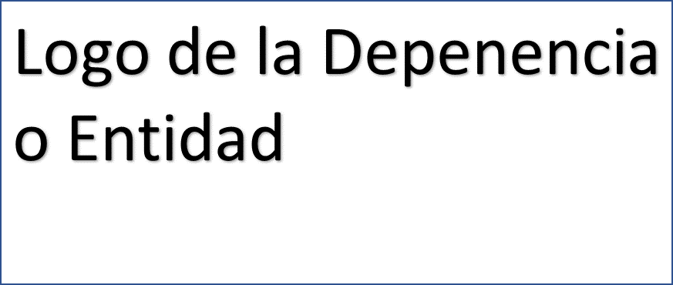

Ficha de Indicador de Desempeño. FID 2025
CLAVE Y NOMBRE DEL INDICADOR
I_TOD_PAZ: Índice de Todos por la Paz
NOMBRE DEL PROGRAMA PRESUPUESTARIO ANUAL (PPA) |  |  |  | UNIDAD RESPONSABLE |  | NIVEL DE LA MIR QUE ATIENDE EL INDICADOR
XXXXX |  |  |  | XXXXX |  | FIN
Seleccionar los Criterios CREMAA que cumple el Indicador.
Claridad. | Relevancia. |  | Economía. | Monitoreable | Adecuado. | Aportación Marginal.
( ) | ( ) |  | ( ) | ( ) | ( ) | ( )
Seleccionar una de las Dimensiones que mide el Indicador. |  |  |  |  | Seleccionar el Tipo de indicador.
Eficiencia. | Eficacia. |  | Calidad. | Economía. | Estratégico. | Gestión.
( ) | ( ) |  | ( ) | ( ) | ( ) | ( )
Seleccionar el compartamiento del Indicador hacia la meta (ascendente o descendente) |  |  |  | Tipo de valor de la meta.
Descendente |  |  |  | Absoluta |  | Relativa
( SÍ ) |  |  |  | ( ) |  | ( )
Definición del indicador.
El Índice Todos por la Paz mide el grado de avance en tres grandes dimensiones: Seguridad y Justicia, Cohesión Social y Educación para la Paz.
Ecuación del Método de cálculo del indicador.
Método del cálculo
Unidad de medida del Indicador |  |  |  | Frecuencia de medición del Indicador
Porcentaje |  |  |  | Trianual
Línea base |  |  |  | Meta
Valor Absoluto |  | Año |  | Valor Absoluto | Valor Relativo | Año
ND |  | ND |  | 89.33% | 0.00% | 2024
Parámetros de semaforización
Descendente
verde (aceptable) |  |  | amarillo (con riesgo) |  | rojo (crítico)
menor o igual a cero |  |  | mayor a cero y menor a +20% |  | mayor o igual a +20%
Medio de Verificación del Indicador
Nombre del Documento: Nombre de quien genera la información: Periodicidad con que se genera la información: Liga de la página donde se localiza la información o ubicación:
SEGUIMIENTO TRIMESTRAL Y ACUMULADO ANUAL DE AVANCE EN CUMPLIMIENTO DE METAS (%)
TRIMESTRE 1 | TRIMESTRE 2 | TRIMESTRE 3 | TRIMESTRE 4 | ANUAL | MINIGRAFICAS
NO DISPONIBLE | NO DISPONIBLE | NO DISPONIBLE | NO DISPONIBLE | NO DISPONIBLE
Características de las Variables del indicador
Siglas del numerador |  |  |  | Descripción de las siglas del numerador
I_TOD_PAZ |  |  |  | Índice de Todos por la Paz
Fuente de Información del numerador |  |  |  | Unidad de Medida del numerador

Siglas del denominador |  |  |  | Descripción de las siglas del denominador
I_TOD_PAZ |  |  |  | Índice de Todos por la Paz
Fuente de Información del denominador |  |  |  | Unidad de Medida del denominador

Nombre del responsable del diseño del Indicador
Dr. Enrique Eduardo Encalada Sánchez
Unidad administrativa del responsable |  |  |  | Puesto del responsable
Dirección de Planeación |  |  |  | Director
Correo electrónico del responsable |  |  |  | Teléfono del responsable
enried@hotmail.com |  |  |  | 9982154328

Firma del Responsable

